Capa

Grupo:
Bruno Furlan
Fernando Correa
Sergio Godoy
Yuri Silva

5 - EAP
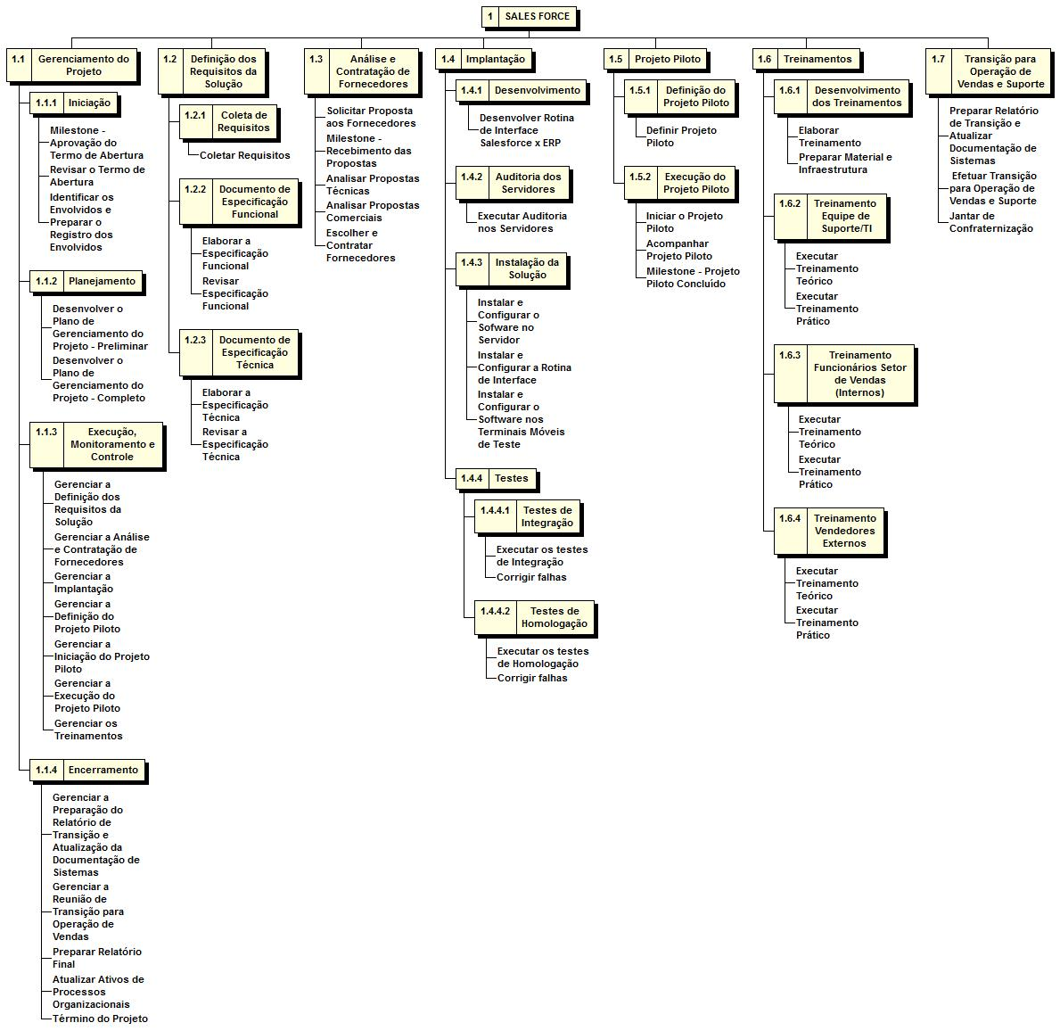

7 - Cronograma
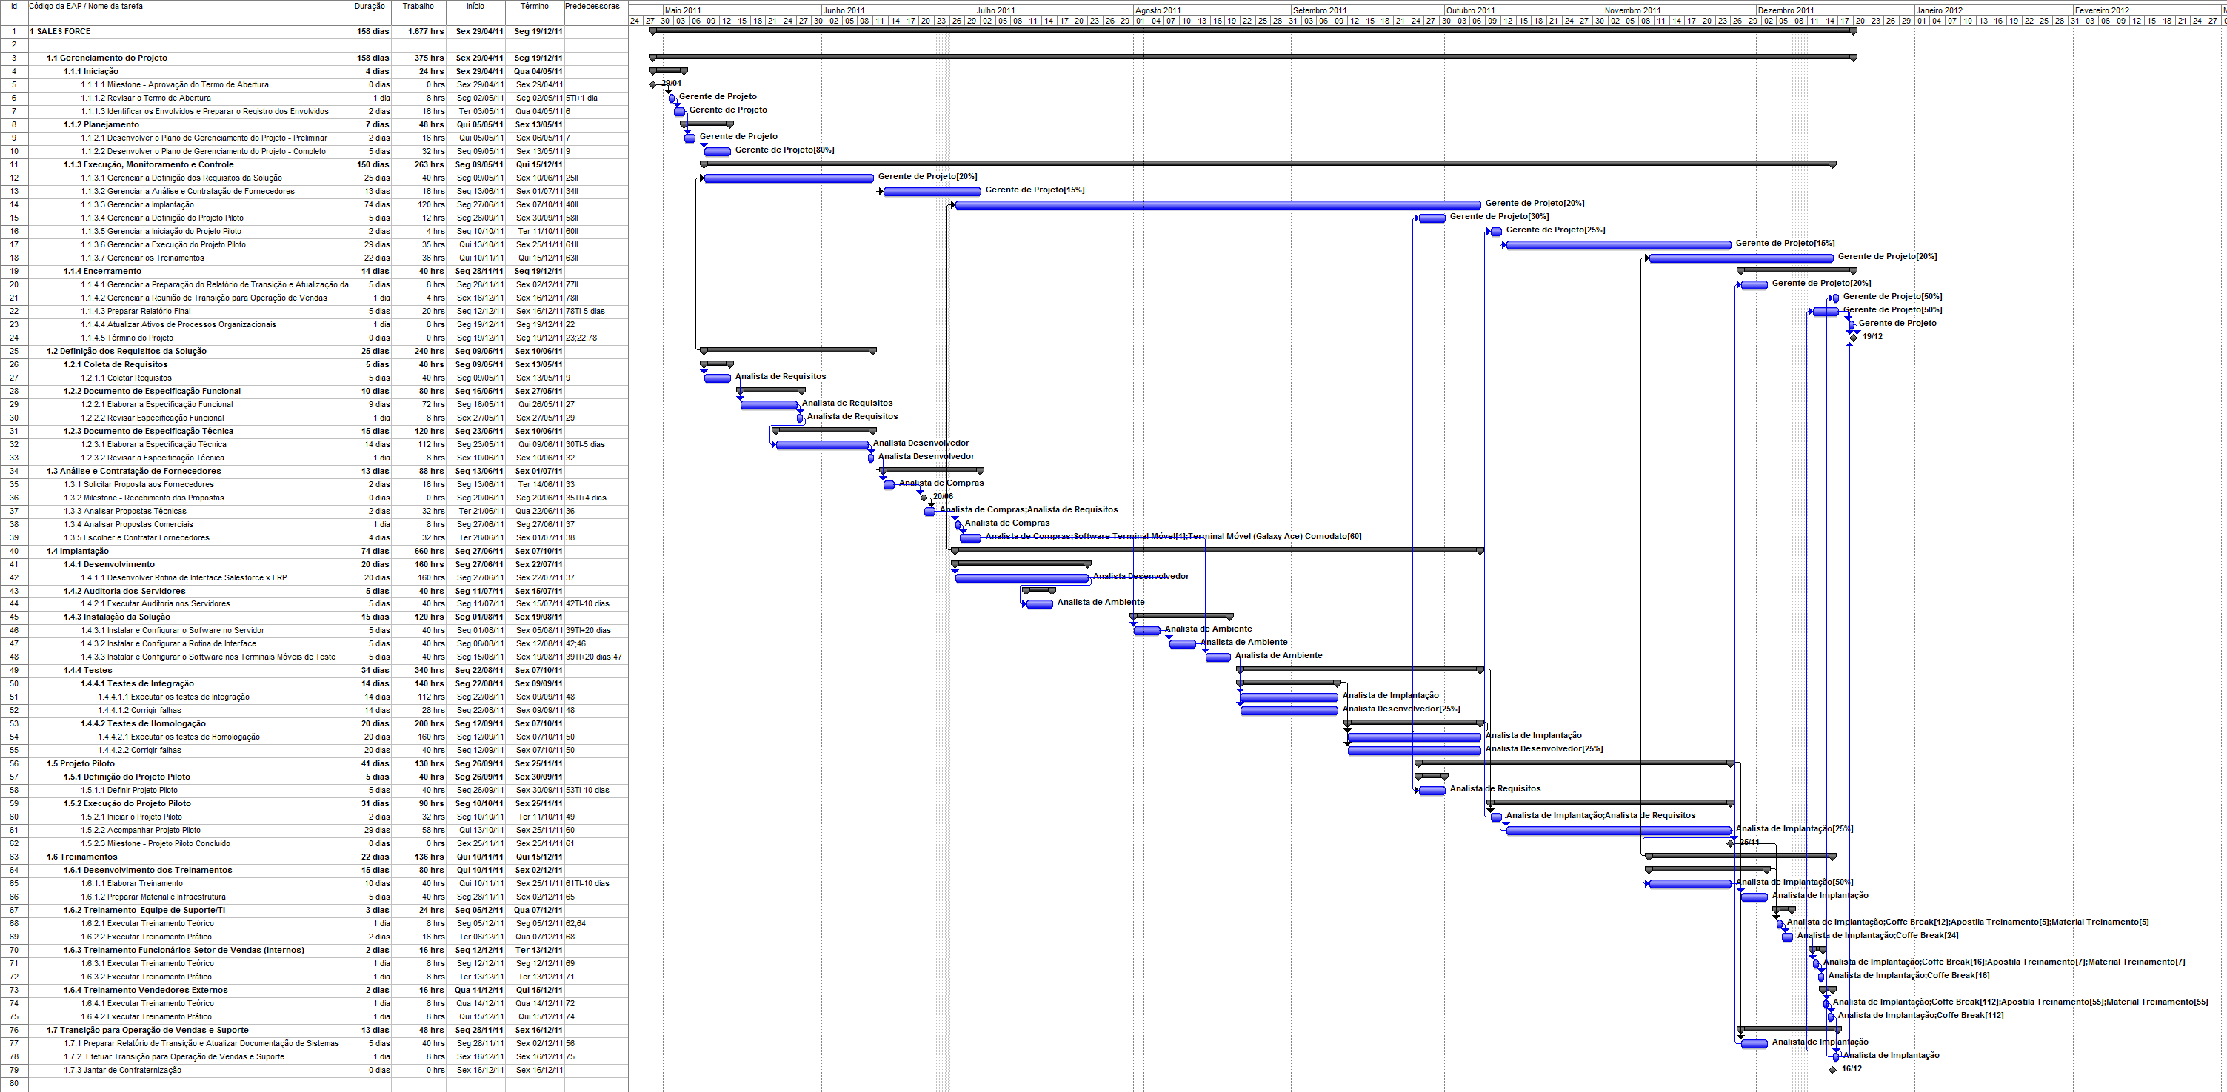

14 - Organograma
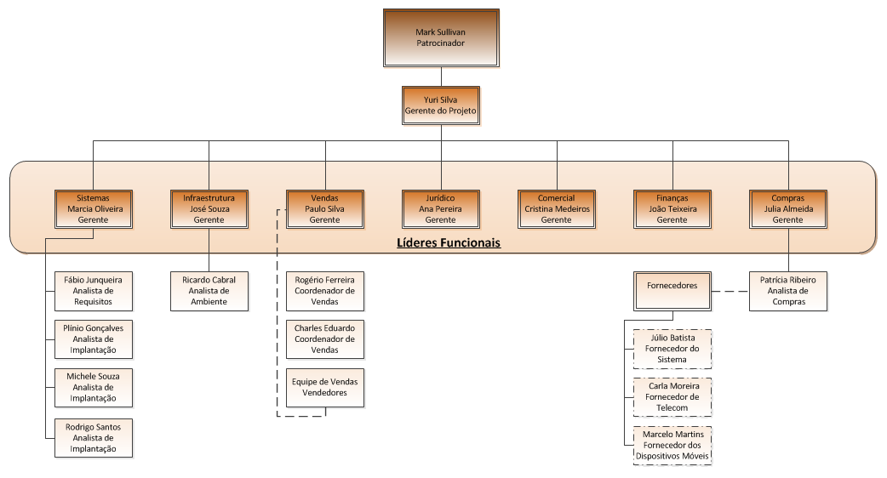

18 - EAR
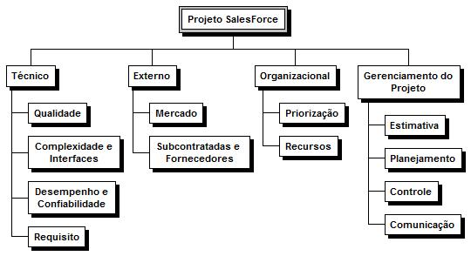
Estrutura Analítica dos Riscos

